Vragenlijst
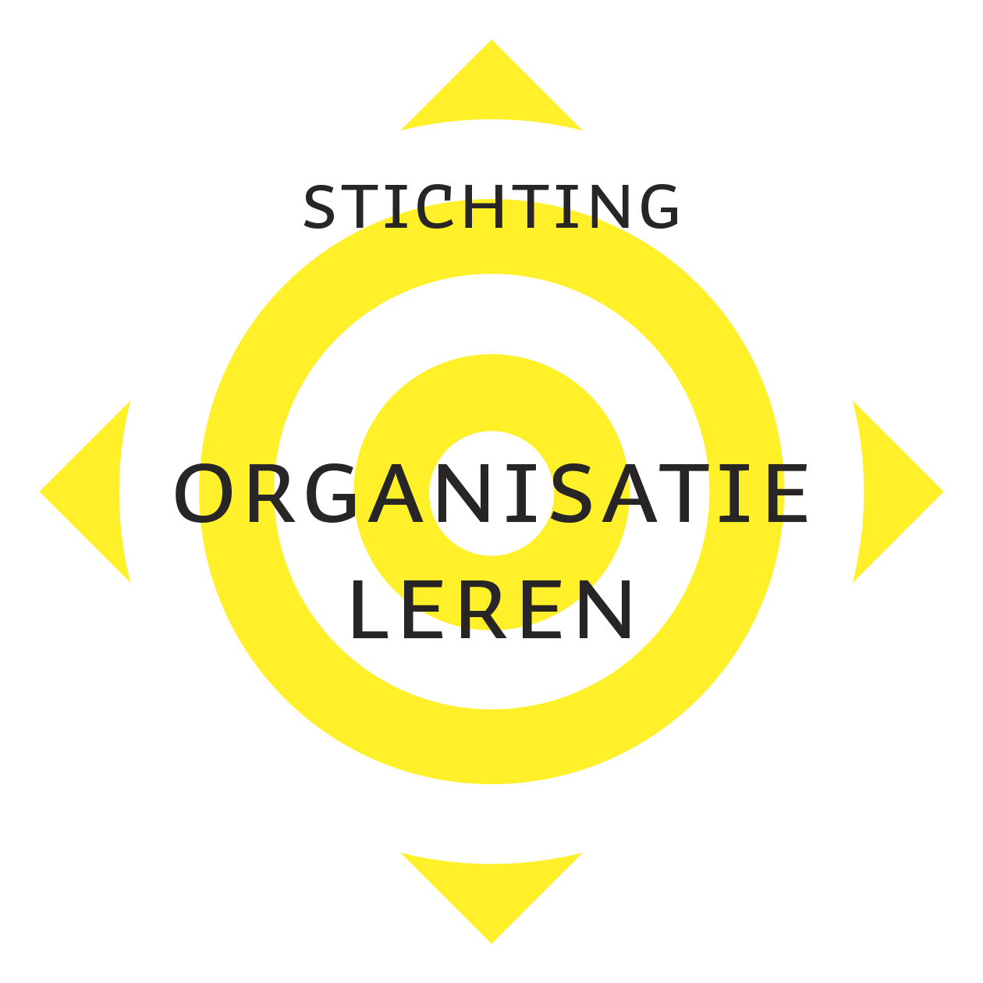 VRAGENLIJST LERENDE CULTUUR* |  | 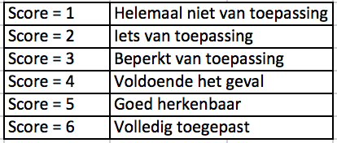

Het doel van deze vragenlijst is het peilen van de mate waarin een Lerende Cultuur in jouw organisatie is gevorderd. Bij een (betere) Lerende Cultuur heeft iedereen voordeel: jij, jouw leidinggevende, de directie, dus de gehele organisatie! Via het beantwoorden van de onderstaande vragen wordt een beeld gekregen waar jouw organisatie als Lerende Organisatie staat. Om dat beeld te geven kun jij helpen met een zo eerlijk mogelijk antwoord. LET WEL er is geen goed of fout antwoord, het gaat om JOUW mening. SUCCES! |  | Realiteit in de organisatie: Vul hieronder je score in | Belang voor de organisatie: Vul hieronder je score in
Bouwen aan Vertrouwen | ** Ben je oprecht toegewijd aan je werk en de doelen die je daarbij moet realiseren? | 0 | 0
Bouwen aan Vertrouwen | * Zie je de missie en visie van het beleid van het bedrijf terug in je dagelijkse werk? | 0 | 0
Bouwen aan Vertrouwen | * Kun je de missie en visie van het bedrijf in eigen woorden vertellen en overbrengen? | 0 | 0
Bouwen aan Vertrouwen | * Voel je je in je werk vrij om te communiceren, dus te zeggen wat je wilt? | 0 | 0
Bouwen aan Vertrouwen | * Voel je je ten opzichte van je collega's en leidinggevenden 'veilig' op je werk? | 0 | 0
Bouwen aan Vertrouwen | * Is voor jou duidelijk hoe de werkprocessen werken en wie er bij betrokken zijn? | 0 | 0
Bouwen aan Vertrouwen | * Wordt er regelmatig feedback aan je gegeven zodat je weet hoe je moet werken? | 0 | 0
Subtotaal "Bouwen aan Vertrouwen" | *** = zeer belangrijk | ** = belangrijk | * = minder belangrijk
Waarderen van het Leren | ** Word je gewaardeerd en beloond voor jouw leerprestaties en ontwikkeling? | 0 | 0
Waarderen van het Leren | ** Gelooft de organisatie dat leren door medewerkers een waardevolle investering is? | 0 | 0
Waarderen van het Leren | ** Vind ik leren een zinvolle besteding voor mijn eigen ontwikkeling en mijn werk? | 0 | 0
Waarderen van het Leren | ** Neem je zelf de verantwoordelijkheid voor je eigen ontwikkeling? | 0 | 0
Waarderen van het Leren | * Weet jij welke leermogelijkheden voor jou beschikbaar zijn en waar je die kunt vinden? | 0 | 0
Subtotaal "Waarderen van het Leren" | *** = zeer belangrijk | ** = belangrijk | * = minder belangrijk
Medewerkers in hun Kracht | *** Staan jouw leidinggeven open voor het ontvangen van slecht nieuws? | 0 | 0
Medewerkers in hun Kracht | *** Wordt in de organisatie het stellen van vragen aangemoedigd (cultuur)? | 0 | 0
Medewerkers in hun Kracht | *** Zijn de besluitvormingsprocessen in de organisatie voor jou helder? | 0 | 0
Medewerkers in hun Kracht | *** Heb je invloed op de taken die aan jou worden toegewezen? | 0 | 0
Medewerkers in hun Kracht | ** Wordt het nemen van (afgewogen) risico's aangemoedigd door leidinggevenden? | 0 | 0
Medewerkers in hun Kracht | ** Word je als medewerker gewaardeerd als je (nieuwe) oplossingen inbrengt? | 0 | 0
Medewerkers in hun Kracht | * Durf en mag je afwijken van de werkmethoden als de situatie daarom vraagt? | 0 | 0
Medewerkers in hun Kracht | * Heb je voldoende verantwoordelijkheden gekregen om je werk goed uit te kunnen voeren? | 0 | 0
Medewerkers in hun Kracht | * Word jij ook gewaardeerd voor je inzet als het resultaat (wat) tegenvalt? | 0 | 0
Subtotaal "Medewerkers in hun Kracht" | *** = zeer belangrijk | ** = belangrijk | * = minder belangrijk
Kennis vermenigvuldigen door te Delen | ** Word jij op de hoogte gebracht van de mening en wensen van klanten? | 0 | 0
Kennis vermenigvuldigen door te Delen | ** Communiceert jouw organisatie in haar presentatie graag over haar eigen historie? | 0 | 0
Kennis vermenigvuldigen door te Delen | ** Worden in jouw organisatie, nieuws en nieuwe ontwikkelingen met iedereen gedeeld? | 0 | 0
Kennis vermenigvuldigen door te Delen | ** Zie je het ook als jouw taak om anderen te informeren en te helpen met leren? | 0 | 0
Kennis vermenigvuldigen door te Delen | ** Wordt in jouw organisatie het samen-leren als een belangrijke leermethode toegepast? | 0 | 0
Kennis vermenigvuldigen door te Delen | * Vraagt de organisatie regelmatig naar jouw mening en wordt daar ook iets mee gedaan? | 0 | 0
Kennis vermenigvuldigen door te Delen | * Worden ideeën van - en oplossingen voor - klanten ook met jou gecommuniceerd? | 0 | 0
Subtotaal "Kennis vermenigvuldigen door te Delen" | *** = zeer belangrijk | ** = belangrijk | * = minder belangrijk
Leren door te Reflecteren | ** Ziet de organisatie fouten als een kans om (via reflecteren) van te leren? | 0 | 0
Leren door te Reflecteren | * Moedigt jouw organisatie je regelmatig aan te reflecteren op je werk om hiervan te leren? | 0 | 0
Leren door te Reflecteren | * Geven jij en je collega's elkaar regelmatig en graag feedback om van te leren? | 0 | 0
Subtotaal "Leren door te Reflecteren" | *** = zeer belangrijk | ** = belangrijk | * = minder belangrijk
Organisatie-ondersteuning voor het leerproces | *** Word je regelmatig uitgedaagd om je verder te ontwikkelen? | 0 | 0
Organisatie-ondersteuning voor het leerproces | * Heb jij plannen voor je eigen loopbaanontwikkeling? | 0 | 0
Organisatie-ondersteuning voor het leerproces | * Wordt jou regelmatig gevraagd naar jouw ideeën om het werk te verbeteren? | 0 | 0
Organisatie-ondersteuning voor het leerproces | * Is de organisatie actief met opleidingsbudgetten en kansen voor haar medewerkers? | 0 | 0
Organisatie-ondersteuning voor het leerproces | * Worden vacatures in de organisatie eerst aan de eigen medewerkers voorgelegd? | 0 | 0
Organisatie-ondersteuning voor het leerproces | * Zie je de bedrijfscultuur terug in het aanname- en ontwikkelbeleid van de organisatie? | 0 | 0
Organisatie-ondersteuning voor het leerproces | * Word jij soms aangespoord om op andere werkplekken ervaring op te doen en te leren? | 0 | 0
Subtotaal "Organisatie-ondersteuning voor het leerproces" | *** = zeer belangrijk | ** = belangrijk | * = minder belangrijk
Lerend Leiderschap | ***Is jouw leidinggevende beschikbaar voor jou op het moment dat jij dit nodig hebt? | 0 | 0
Lerend Leiderschap | **Geven leiders in jouw organisatie jou de vrijheid om eigen leerdoelen te kiezen? | 0 | 0
Lerend Leiderschap | **Ondersteunt jouw leidinggevende jou op een lerende/coachende manier? | 0 | 0
Lerend Leiderschap | *Word jij door jouw leidinggevende(n) gestimuleerd om steeds nieuwe leerdoelen te kiezen? | 0 | 0
Lerend Leiderschap | *Geeft jouw leidinggevende het goede voorbeeld door zichzelf ook steeds te ontwikkelen? | 0 | 0
Lerend Leiderschap | * Toont jouw leidinggevende persoonlijke interesse in jouw werk en mogelijkheden? | 0 | 0
Subtotaal "Lerend Leiderschap" | *** = zeer belangrijk | ** = belangrijk | * = minder belangrijk
Inzicht in het Systeem | *Koppelt de organisatie de wensen van klanten aan de leerprocessen van medewerkers? | 0 | 0
Inzicht in het Systeem | *Heb je een overzicht over welke competenties je beheerst en welke je nog moet ontwikkelen? | 0 | 0
Inzicht in het Systeem | *Betrekt de organisatie duurzaamheidsvraagstukken in de leerprocessen van medewerkers? | 0 | 0
Inzicht in het Systeem | *Houdt de organisatie in haar besluitvorming rekening met het moraal van de medewerkers? | 0 | 0
Inzicht in het Systeem | *Stimuleert de organisatie medewerkers ook extern te zoeken naar (betere) oplossingen? | 0 | 0
Subtotaal "Inzicht in het Systeem" | *** = zeer belangrijk | ** = belangrijk | * = minder belangrijk
*Deze vragenlijst rond de Lerende Cultuur is geïnspireerd op de onderzoeken en publicaties van Bersin & Associates. Bron https://joshbersin.com/wp-content/uploads/2016/11/2010_LEARNING_CULTURE.pdf En op de DLOQ The Dimensions of the Learning Organization Questionnaire van Karen E. Watkins, Judy O’Neil. De scores geven een beeld van de mate van ontwikkeling van de Lerende Cultuur.

Totalen
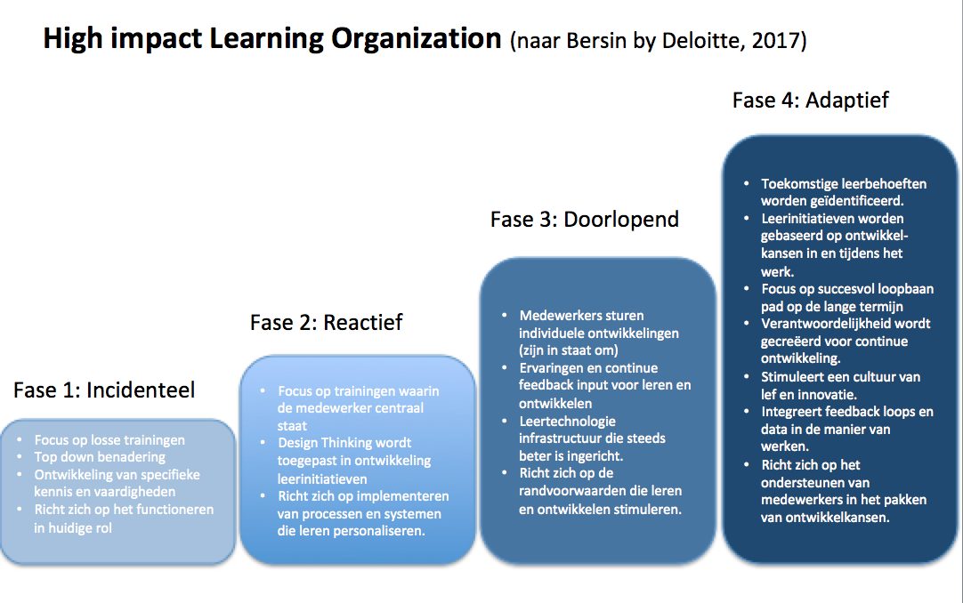
 | Score Realiteit |  | Score belangrijkheid
Subtotaal "Bouwen aan Vertrouwen" | 0.00 |  | 0.00
Subtotaal "Waarderen van het Leren" | 0.00 |  | 0.00
Subtotaal "Medewerkers in hun Kracht" | 0.00 |  | 0.00
Subtotaal "Kennis vermenigvuldigen door te Delen" | 0.00 |  | 0.00
Subtotaal "Leren door te Reflecteren" | 0.00 |  | 0.00
Subtotaal "Organisatie-ondersteuning voor het leerproces" | 0.00 |  | 0.00
Subtotaal "Lerend Leiderschap" | 0.00 |  | 0.00
Subtotaal "Inzicht in het Systeem" | 0.00 |  | 0.00
Totaalscore | 0.00 |  | 0.00

Vraag: in welke fase denk jij dat jullie organisatie op dit moment zit? | Fase 1 | Toelichting:

 | Overgang van fase 1 naar 2 | Toelichting:

 | Fase 2 | Toelichting:

 | Overgang van fase 2 naar 3 | Toelichting:

 | Fase 3 | Toelichting:

 | Overgang van fase 3 naar 4 | Toelichting:

 | Fase 4 | Toelichting:

Gemiddelden
 | Score | Gemiddelde (realiteit) | Gemiddelde (belangrijkheid)
Subtotaal "Bouwen aan Vertrouwen" | 0.00 | 0.00 | 0.00
Subtotaal "Waarderen van het Leren" | 0.00 | 0.00 | 0.00
Subtotaal "Medewerkers in hun Kracht" | 0.00 | 0.00 | 0.00
Subtotaal "Kennis vermenigvuldigen door te Delen" | 0.00 | 0.00 | 0.00
Subtotaal "Leren door te Reflecteren" | 0.00 | 0.00 | 0.00
Subtotaal "Organisatie-ondersteuning voor het leerproces" | 0.00 | 0.00 | 0.00
Subtotaal "Lerend Leiderschap" | 0.00 | 0.00 | 0.00
Subtotaal "Inzicht in het Systeem" | 0.00 | 0.00 | 0.00
Totaalscore | 0.00

Opvallend (bijvoorbeeld hoogste score)

Opvallend (bijvoorbeeld laagste score)

Opvallend (bijvoorbeeld grootste verschil)

Opvallend (zelf in te vullen)

